상품제안서
니지 NJ1 6K 6단 경량 수동 양우산(UPF50+) | 상품코드: F30890

 |  |  |  |  |  |  | 02-412-0044 | www.easy1.co.kr
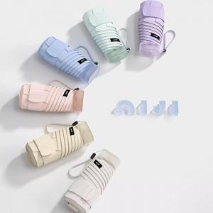

【상세/제작정보】 | 손잡이 인쇄불가

【인쇄/포장옵션】 | 실크, 풀칼라, 실크원단인쇄 / 포장지포장

【공급단가】 | 수량 | 50~ | 100~ | 300~ | 500~ | 1,000~
*VAT별도 | 단가 | 19,560원 | 19,230원 | 18,740원 | 18,410원 | 17,930원

【상품 URL】 | https://dev.easy1.co.kr:443/src/goods_detail.php?gdno=30890

